Identité produit
 | Date de création: |  |  | IDENTITE PRODUIT |  |  |  |  |  | Chef de projet

 |  |  |  |  |  |  |  |  |  | Visuel
MKT | Catégorie article: | Calisson
MKT | Type article RR | PF
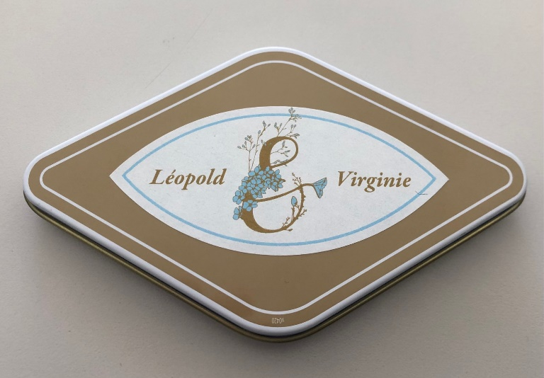
MKT | Type article Leblanc
MKT | Ligne de produit | CRR
MKT | Article BIO? | NON

MKT | Remplace le code article: |  |  | NE REMPLACE PAS MAIS CODE SIMILAIRE AU CAL00055
Master data | Code article :
MKT | Designation article francais: | CALISSON BOITE METAL PERSO 50G |  |  | 30
MKT | Designation article Anglais: | CALISSON TIN BOX PERSO 50G |  |  | 26
MKT | Export caisse RR: | Vendu |  |  |  | Vente au poids en caisse?
MKT | Designation caisse: | CALISSON BOITE METAL PERSO 50G |  |  | 30

MKT | Classe article | Sur commande
MKT | propriétaire EAN | RR
MKT | Code EAN 13: | 3102621014590
MKT | Code EAN14: | 13102621014597
MKT | Code douanier
 |  |  | Stat 1 | Stat 2 | Stat 3 | Stat 4 | Stat 5 | Vitrine | Client
MKT | Familles statistiques: |  | CALISSON | AIX | LOS | NU | BTEP

MKT | Canal de distribution |  | GMS | X | Detail | X | Boutique | X | WEB

 |  |  |  |  |  |  |  | PRI | PRI | PRI | Tarif (TTC) | Tarif (HT) | Tarif HT | 2020 | Quantités | 10-->30 | 30-->99 | 100 et +
MKT | DDM: | 240 |  |  |  |  |  | Direct | Indus | Chargé | public | Concession | Revendeur |  | Particulier | 6.7 | 6.5 | 6
MKT/ADV | DLU: | 0.5 | Coeff |  |  |  |  | 1.89 | 2.41 | 2.99 | 7.50 | 2.84 | 3.45 |  | Pro | 2.97
 | Délais de recontrole | 120 |  |  |  |  | Taux FG 2020 |  | 27.4% | 24.0% | Mark up | 2.2 | 1.8115942029 | 2021 | Quantités | 45->110 | >110 | >205
 |  |  |  |  |  |  |  |  |  |  | Mark-up RR | -0.0531379703 | -0.65151181706 |  | Particulier | 7.5 | 6.9 | 6.5
 | Poids net réel | 53.2 |  | Poids net client | 50 |  |  |  |  |  | Coef sur PRI direct | 1.5000503681 | 1.821661167 |  | Pro | 3.45 | 3.2 | 2.97
 | Poids brut unitaire | 100 |  | poids brut logistique |  |  |  | TVA : | 0.2

 | Conditionnement vente: |  |  |  |  | Qté à produire (US |  | Concurrence
MKT | Unité de stocks | un |  |  | Quantité de lancement: |  |  | Marques | Produit | Poids/volume | € | €/kg
MKT | Unité de vente | Unité |  |  |  | 0 |  | Roy René | CALISSON BOITE METAL PERSO 50G | 50 | 7.50 | 0.15 €

 | Prévisionnel de ventes (UN) |  | M+1 | M+2 | M+3 | 12 mois
 |  | Detail
 |  | Boutique/fran
 |  | GMS

